Sheet1
УП "Пинская фабрика художественных изделий "Крынiца Палесся"

ПРАЙС на тканые, швейные изделия и сувенирные куклы

№ | Наименование товара | Размер, состав | Цена, бел.руб. | фото
1 | Комплект столовый тканый сувенирный с вышивкой арт. 17с357 рис. 245-17 | Скатерть 255*152, салфетки 12(30*24) с.1 ГОСТ СТБ 566-94 | 325.50 | 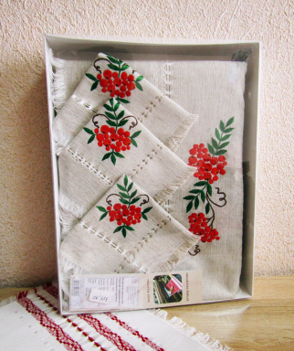
2 | Комплект столовый тканый сувенирный арт. 17с350 рис. 246-17 | Скатерть 255*152, салфетки 12(30*24) с.1 ГОСТ СТБ 566-94 | 325.50 | 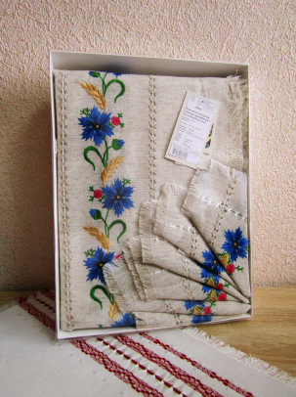
3 | Плед тканый арт. 17с47 рис. 228-17 | 200*145 с. 1 ГОСТ СТБ 566-94 | 72.45 | 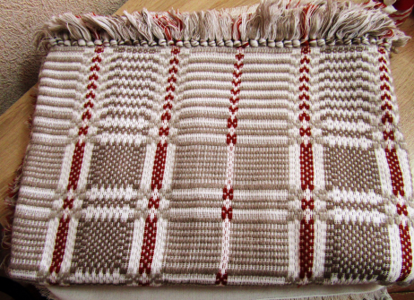
4 | Покрывало тканое арт. 17с18 рис. 227-17 | 210*142 с. 1 ГОСТ СТБ 566-94 | 60.05 | 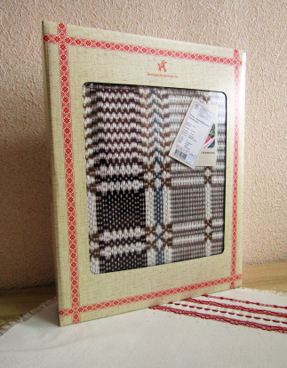
5 | Накидка на кресло тканая арт. 17с44 рис. 229-17 | 150*142 с. 1 ГОСТ СТБ 566-94 | 38.26 | 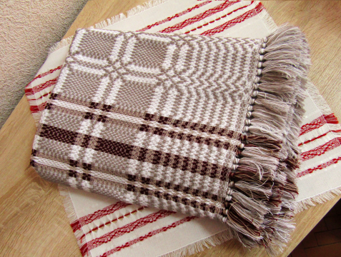
6 | Комплект чайный тканый сувенирный арт. 17с457 рис. 292-17 | Дорожка 65*27, салфетки 4(25*27) с. 1 ГОСТ СТБ 566-94 | 19.22 | 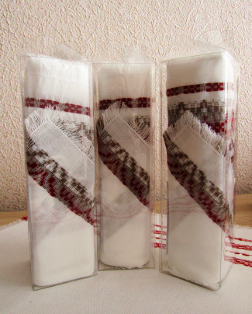
7 | Комплект чайный тканый сувенирный арт. 17с74 рис. 239-17 | Дорожка 90*51, салфетки 6(25*24) с. 1 ГОСТ СТБ 566-94 | 29.03 | 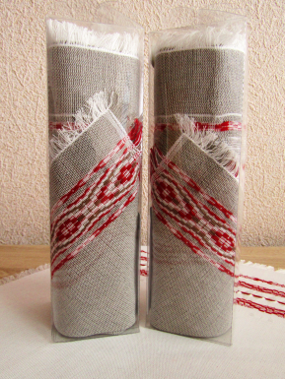
8 | Комплект тканый сувенирный арт. 16с321 рис. 154-16 | Дорожка 80*49, салфетки 6(25*24) с. 1 ГОСТ СТБ 566-94 | 24.70 | 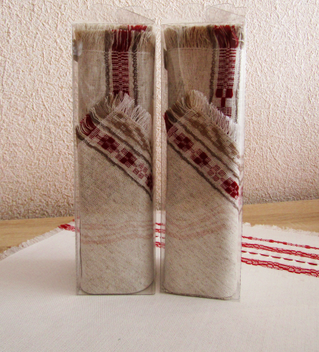
9 | Комплект чайный тканый сувенирный арт. 17с458 рис. 293-17 | Дорожка 60*27, салфетки 4(25*27) с. 1 ГОСТ СТБ 566-94 | 21.75 | 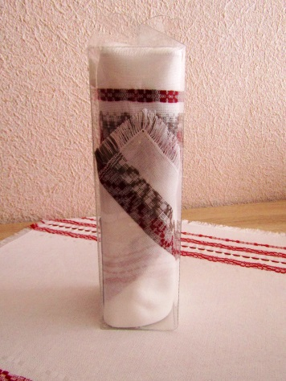
10 | Комплект чайный тканый сувенирный арт. 17с461 рис. 296-17 | Дорожка 65*24, салфетки 6(27*24) с. 1 ГОСТ СТБ 566-94 | 30.15 | 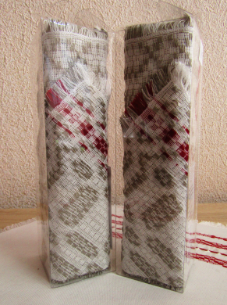
11 | Комплект тканый сувенирный арт. 16с184 рис. 142-16 | Дорожка 80*48, салфетки 6(25*23) с. 1 ГОСТ СТБ 566-94 | 23.40 | 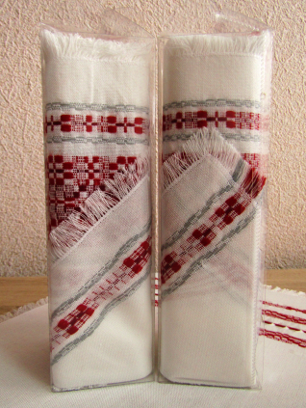
12 | Комплект тканый сувенирный арт. 17с88 рис. 217-17 | Дорожка 70*31, салфетки 4(31*31) с. 1 ГОСТ СТБ 566-94 | 21.02 | 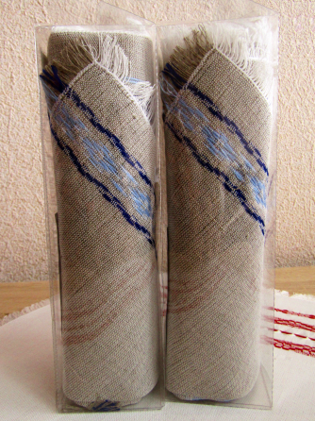
13 | Комплект тканый сувенирный арт. 17с87 рис. 215-17 | Дорожка 80*30, салфетки 4(30*30) с. 1 ГОСТ СТБ 566-94 | 28.28 | 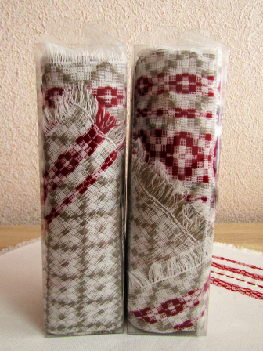
14 | Скатерть тканая сувенирная арт. 17с235 рис. 263-17 | 130*137 с. 1 ГОСТ СТБ 566-94 | 44.00 | 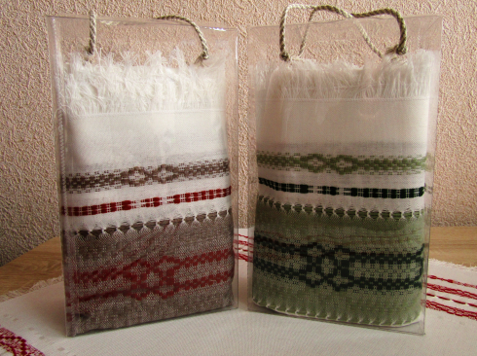
15 | Комплект чайный тканый сувенирный арт. 18с28 рис. 022-18 | Дорожка 65*80, салфетки 6(25*26) с. 1 ГОСТ СТБ 566-94 | 36.62 | 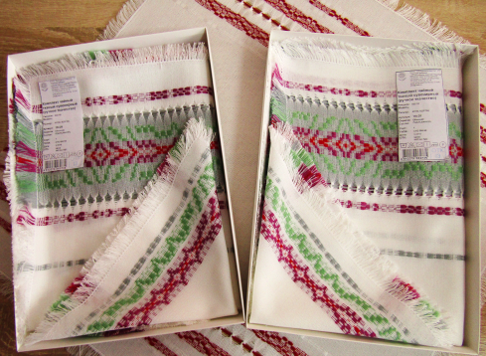
16 | Комплект чайный тканый сувенирный арт. 18с29 рис. 023-18 | Дорожка 50*82, салфетки6(25*26 ГОСТ СТБ 566-94 | 32.43 | 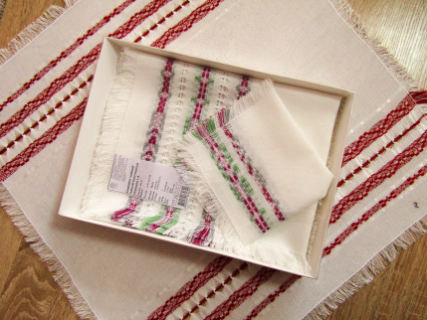
17 | Пояс тканый сувенирный арт. 17с76 рис. 244-17 | 190*6 с. 1 ГОСТ СТБ 566-94 | 10.05 | 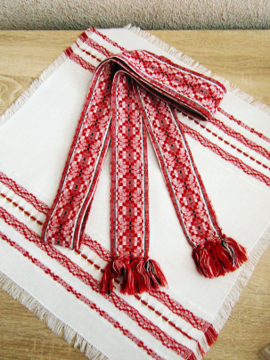
18 | Пояс тканый сувенирный арт. 17с284 рис. 279-17 | 200*5 с. 1 ГОСТ СТБ 566-94 | 28.10 | 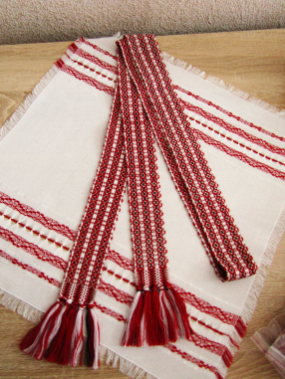
19 | Скатерть тканая сувенирная арт. 17с213 рис. 256-17 | 230*150 с. 1 ГОСТ СТБ 566-94 | 95.00 | 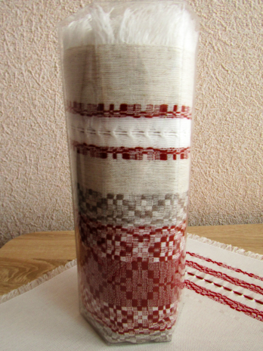
20 | Скатерть тканая сувенирная арт. 17с236 рис. 264-17 | 180*137 с. 1 ГОСТ СТБ 566-94 | 59.00 | 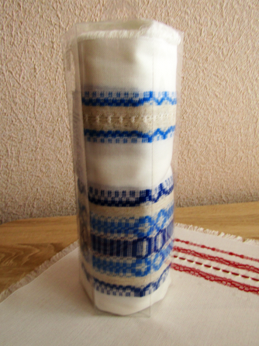
21 | Скатерть тканая сувенирная арт. 17с349 рис. 284-17 | 230*149 с. 1 ГОСТ СТБ 566-94 | 83.90 | 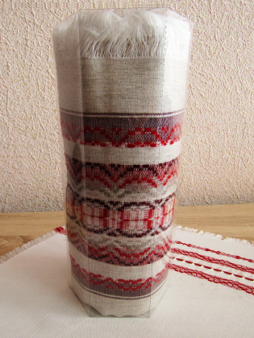
22 | Дорожка тканая сувенирная арт. 18с170 рис. 066-18 | 80*47 с. 1 ГОСТ СТБ 566-94 | 12.03 | 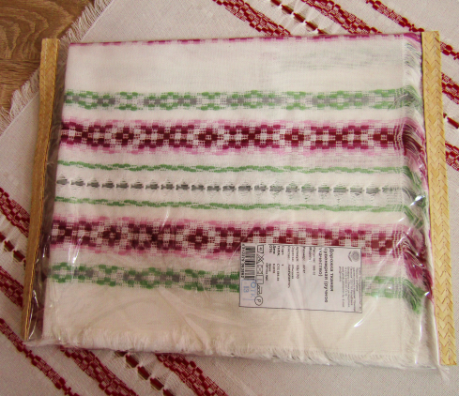
23 | Дорожка тканая сувенирная арт. 17с364 рис. 285-17 | 80*46 с. 1 ГОСТ СТБ 566-94 | 11.65 | 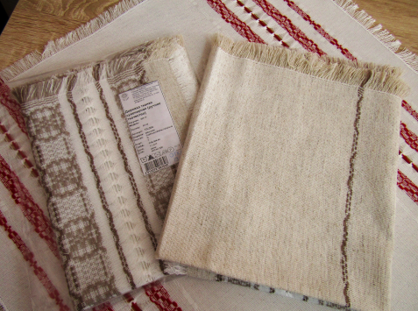
24 | Дорожка тканая сувенирная арт. 17с45 рис. 219-17 | 80*49 с. 1 ГОСТ СТБ 566-94 | 10.31 | 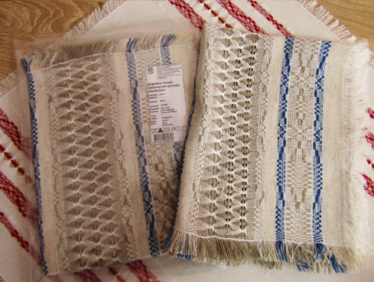
25 | Салфетка тканая сувенирная арт.18с25 рис.019-18 | 50*49 с. 1 ГОСТ СТБ 566-94 | 7.91 | 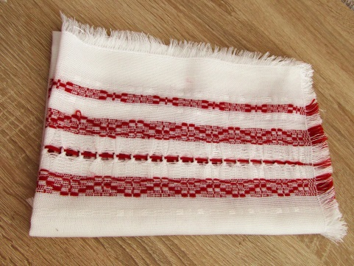
26 | Комплект тканый сувенирный арт. 16с318 рис. 151-16 | Дорожка 75*49, салфетки6(25*23) с. 1 ГОСТ СТБ 566-94 | 26.84
#REF! | Комплект тканный 17с458, рис. 293-17 | дорожка 60*27, салфетка 4(25*27) | 21.75 | 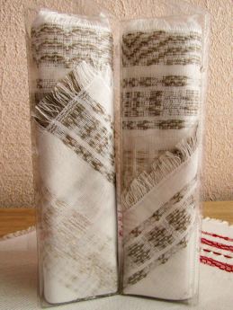
#REF! | Комплект столовый тканый сувенирный арт.18с263 рис. 103-18 | скатерть195*150, столешница 49*49,8 салфеток 30*30 | 165.61
#REF! | Комплект столовый тканый сувенирный арт.18с264 рис.104-18 | скатерть 240*155, 12 салфеток 30*30 | 208.05 | 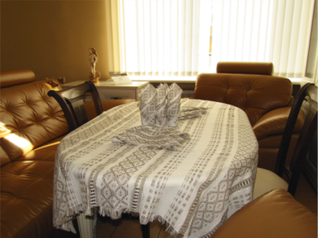
#REF! | Комплект столовый тканый сувенирный арт.18с262 рис.102-18 | скатерть диаметр 150, столешница 49*49,6 салфеток 30*30 | 137.67 | 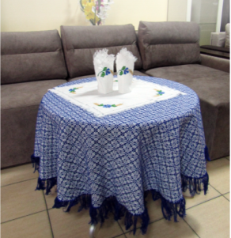
#REF! | Комплект столовый тканый сувенирный арт.18с261 рис.101-18 | скатерть диаметр 150, столешница 50*50 , 6 салфеток 24*24 | 143.65 | 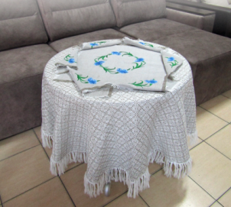
#REF! | Фартук тканый сув. арт. 18с10 , рис.024-18 |  | 20.60 | 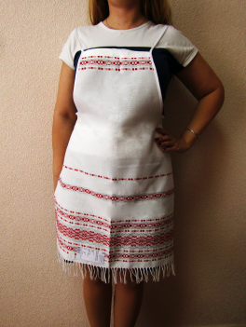
 | По заявкам и предложениям обращаться по тел 80165321316 или pfxi@mail.ru

